Bash的基本语法
Bash的基本语法
 | https://wangdoc.com/bash/grammar

 | 本章介绍 Bash 的最基本语法。

1.echo命令
 | 由于后面的例子会大量用到echo命令，这里先介绍这个命令。
 | echo命令的作用是在屏幕输出一行文本，可以将该命令的参数原样输出。

 | 上面例子中，echo的参数是hello world，可以原样输出。
 | 如果想要输出的是多行文本，即包括换行符。这时就需要把多行文本放在引号里面。
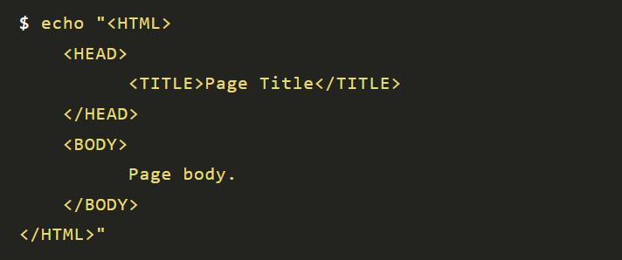

 |  | 上面例子中，echo可以原样输出多行文本。

